Sheet1
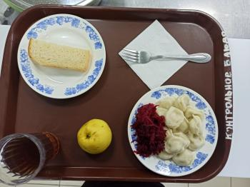
Школа | МБОУ Большекирсановская сош имени Героя Советского Союза Хайло В.А. |  |  | Отд./корп |  |  |  | День | 15/02/2024

Прием пищи | Раздел | № рец. | Блюдо | Выход, г | Цена | Калорийность | Белки | Жиры | Углеводы
Завтрак | гор.блюдо | 392 | пельмени мясные отварные (полуфабрикат) | 200.00 | 57.47 | 341.00 | 21.10 | 12.45 | 36.05
 | гор.напиток | 377 | чай | 180.00 | 1.16 | 56.01 | 0.12 | 0.02 | 13.73
 | хлеб | н | хлеб пшеничный | 20.00 | 2.87 | 46.00 | 1.52 | 0.16 | 9.40
 |  | 338 | фрукты (яблоко) | 100.00 | 10.71 | 47.00 | 0.40 | 0.40 | 9.80
 |  | 52 | овощи (свекла отварная) | 60.00 | 2.52 | 55.68 | 0.85 | 3.61 | 4.96

Завтрак 2 | фрукты

Обед | закуска
 | 1 блюдо |  | .
 | 2 блюдо
 | гарнир
 | сладкое
 | хлеб бел.
 | хлеб черн.

 |  |  |  | 560.00 | 74.73 | 545.69 | 23.99 | 16.64 | 73.94

